Titel
Müskens, Wolfgang & Kaiser, Aliki (2017)

MLI-K

Module Level Indicator
Kurzversion

Instrument zur Durchführung eines Niveauvergleichs zwischen einem Studiengangsmodul und einer außerhochschulischen Qualifizierung

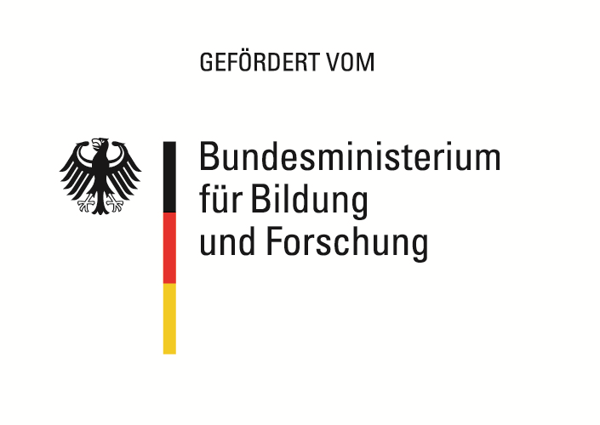
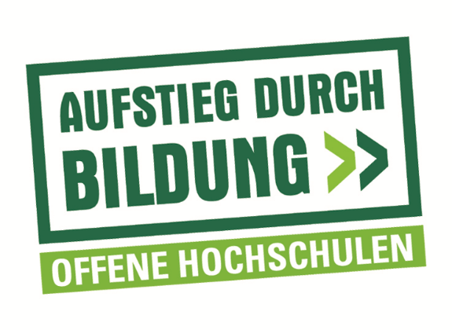

Das diesem Instrument zugrundeliegende Vorhaben wurde mit Mitteln des Bundesministeriums für
Bildung und Forschung unter dem Förderkennzeichen 16OH12044 gefördert. Die Verantwortung
für den Inhalt dieser Veröffentlichung liegt beim Autor/bei der Autorin.

Vergleich
MLI-K

Vergleich Module Level Indicator (MLI)
von Studiengang und Aus-, Fort- oder Weiterbildung

Studiengang
Anwendungsorientierung | 0.00
Wissenschaftsorientierung | 0.00
Gesamtwert MLI | 0.00

Aus-, Fort- oder Weiterbildung
Anwendungsorientierung | 0.00
Wissenschaftsorientierung | 0.00
Gesamtwert MLI | 0.00

Gesamtwert MLI Studiengang | #DIV/0!
Gesamtwert MLI Aus-, Fort- oder Weiterbildung | #DIV/0!
Differenz | #DIV/0!

Ergebnis:
#DIV/0!

